データシート（在庫数0無し)
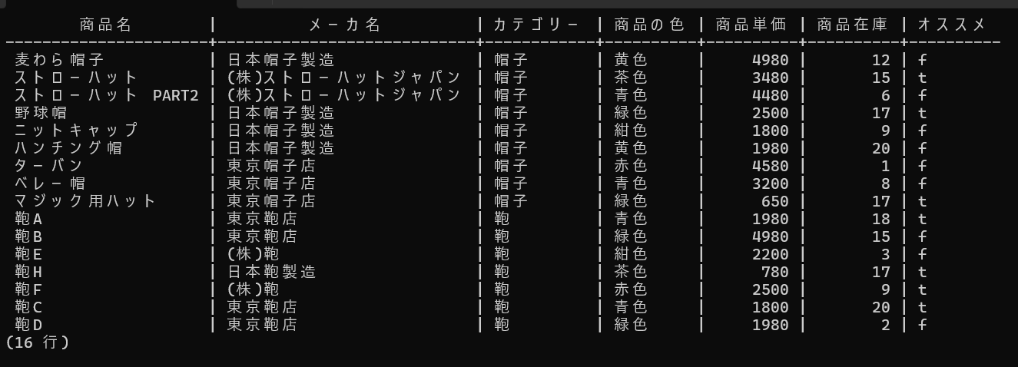
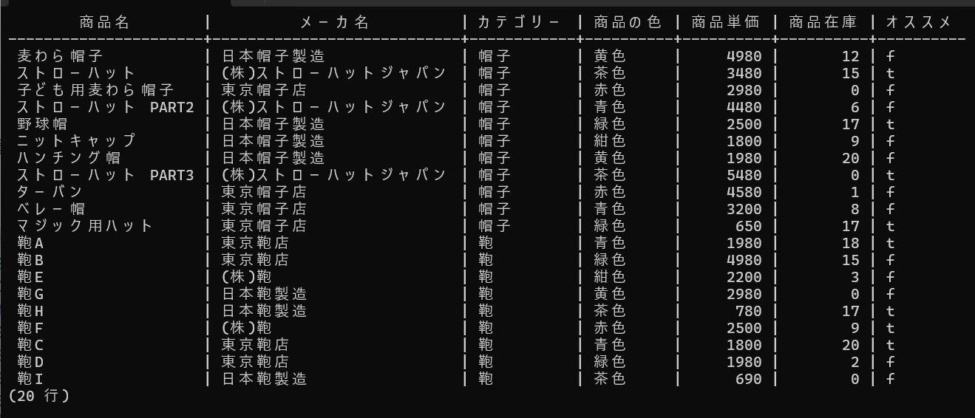
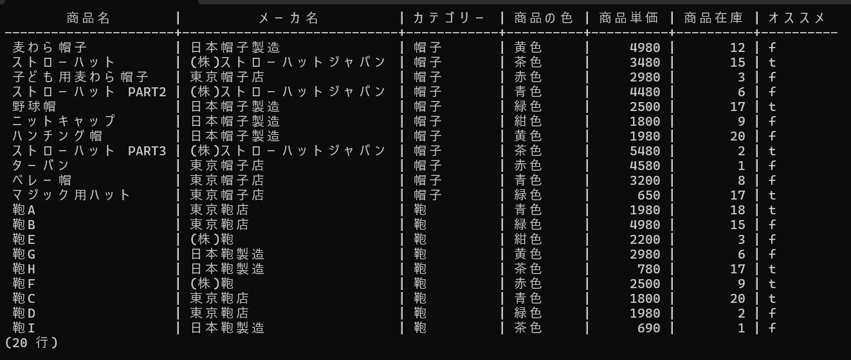

在庫数0が有るデータ：商品IDの昇順に取得 (仮名:Bデータ？)

